关系图
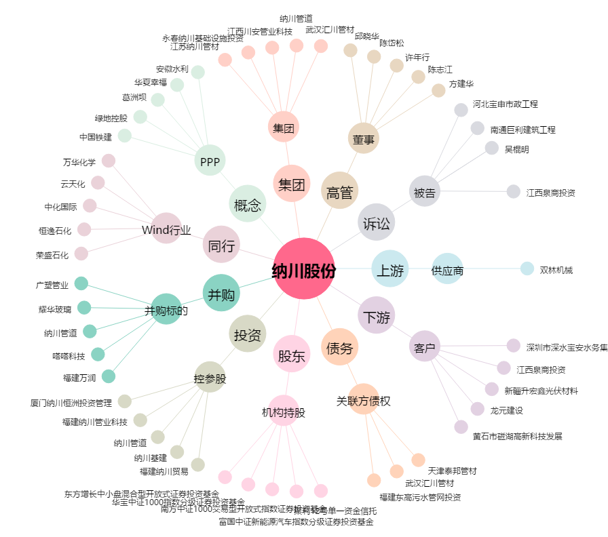
纳川股份[300198.SZ] - 关系概览图

